Anketa liela (>8h)
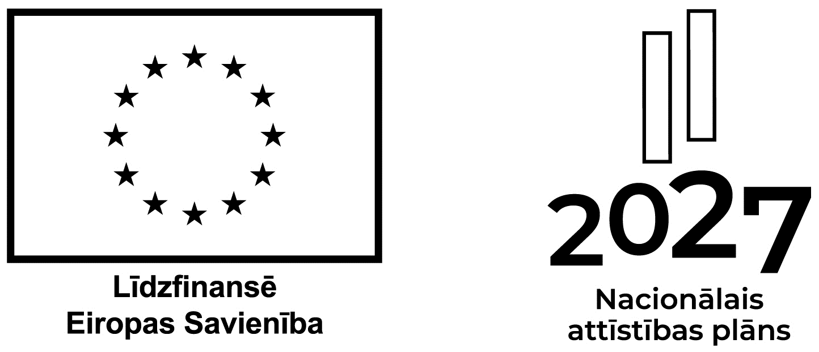
Eiropas Sociālā fonda plus pasākuma dalībnieka bez Latvijas Republikas personas koda aptaujas anketa (pasākumiem virs 8 stundām)
Pamatinformācija par dalībnieku | 0.1. | Dalībnieka vārds, uzvārds
 | 0.2. | Dalībnieka personas kods
 | 0.3. | Dalībnieka vecums
 | 0.4. | Dalībnieka dzimums (S-sieviete/V-vīrietis)
 | 0.5. | Deklarētā dzīvesvieta (valsts pilsēta/novads)
Kontaktinformācija | 0.9.1. | Dalībnieka e-pasta adrese (ja pieejama)
 | 0.9.2. | Dalībnieka tālruņa numurs (ja pieejams)
1. Informācija par dalību | 1.1. | Projekta darbības nosaukums atbilstoši projekta iesnieguma Darbību sadaļai |  | Aizpilda finansējuma saņēmējs vai pasākuma organizators
 | 1.2. | Semināra/ apmācības/ konsultācijas/ cita pasākuma (darbības) nosaukums |  | Aizpilda finansējuma saņēmējs vai pasākuma organizators
 | 1.3. | Semināra/ apmācības/ konsultācijas/ cita pasākuma (darbības) sākuma datums |  | Aizpilda finansējuma saņēmējs vai pasākuma organizators
 | 1.4. | Semināra/ apmācības/ konsultācijas/ cita pasākuma (darbības) beigu datums |  | Aizpilda finansējuma saņēmējs vai pasākuma organizators
 | 1.5. | Dalības ilgums (akadēmiskās stundas/ skaits/ mēneši/ dienas) |  | Aizpilda finansējuma saņēmējs vai pasākuma organizators
 | 1.6. | Dalības pārtraukšanas datums |  | Aizpilda finansējuma saņēmējs vai pasākuma organizators
2. Dalībnieku dalījums pēc statusa darba tirgū | 2.1. | Atzīmēt ar X, ja dalībnieks ir nodarbināts (tostarp pašnodarbināts)
 | 2.2. | Atzīmēt ar X, ja dalībnieks ir bezdarbnieks1
 | 2.3. | Atzīmēt ar X, ja dalībnieks ir ilgstošais bezdarbnieks2
 | 2.4. | Atzīmēt ar X, ja dalībnieks ir neaktīva persona3
4. Dalībnieku dalījums pēc izglītības4 | 4.0. | Atzīmēt ar X, ja dalībniekam nav iegūts ISCED 0. līmenis
 | 4.1. | Atzīmēt ar X, ja dalībnieks ir ar pamatizglītības otrā posma vai zemāka līmeņa izglītību (ISCED 0–2)
 | 4.2. | Atzīmēt ar X, ja dalībnieks ir ar vidējo izglītību (ISCED 3. līmenis) vai pēcvidējo izglītību (ISCED 4. līmenis)
 | 4.3. | Atzīmēt ar X, ja dalībnieks ir ar augstāko izglītību (ISCED 5. līmenis līdz 8. līmenis)
5. Piezīmes
Ja anketa tiek aizpildīta citas personas vārdā, norādiet pārstāvja datus | Anketas aizpildītāja vārds, uzvārds
 | Saistība ar pārstāvāmo (tēvs, māte, aizbildnis)
paraksts
1 Bezdarbnieki – personas, kas pēc reģistrēšanās Nodarbinātības valsts aģentūrā (NVA) atbilstoši Bezdarbnieku un darba meklētāju atbalsta likuma nosacījumiem ir ieguvušas bezdarbnieka statusu.
2 Ilgstošie bezdarbnieki – personas, kas atrodas NVA uzskaitē un nepārtrauktā bezdarba periodā vismaz gadu (12 mēnešus un ilgāk).
3 Neaktīvas personas – ekonomiski neaktīvie iedzīvotāji (personas) neatkarīgi no vecuma, ieskaitot personas, kuras jaunākas par darbspējas vecumu un kuras nevar pieskaitīt ne pie nodarbinātiem iedzīvotājiem, ne pie darba meklētājiem (mājsaimnieces, nestrādājošas personas ar invaliditāti, izglītības iestāžu audzēkņi un studenti darbspējas vecumā, kas nestrādā un nemeklē darbu, nestrādājošie pensionāri, personas, kas zaudējušas cerības atrast darbu, personas, kas nevar strādāt ģimenes apstākļu dēļ, u. c.).
4 Dalībnieku dalījums pēc izglītības: • pamatizglītības otrā posma vai zemāka līmeņa izglītība (ISCED 0–2) - pirmsskolas izglītība (ISCED 0); vispārējā pamatizglītība (ISCED 1-2); profesionālā pamatizglītība (ISCED 2); arodizglītība (ISCED 2). • vidējā izglītība (ISCED 3) - vispārējā vidējā izglītība; profesionālā vidējā izglītība; arodizglītība. • pēcvidējā izglītība (ISCED 4) - profesionālā vidējā izglītība; arodizglītība. • augstākā izglītība (ISCED 5–8) - koledžas izglītība (ISCED 5); profesionālā augstākā izglītība (ISCED 6-7); profesionālā bakalaura studijas (ISCED 6); akadēmiskā bakalaura studijas (ISCED 6); profesionālā maģistra studijas (ISCED 7); akadēmiskā maģistra studijas (ISCED 7); doktora studijas (ISCED 8).
Pārzinis*: |  |  | Aizpilda finansējuma saņēmējs
 |  |  | norāda pārziņa nosaukumu (finansējuma saņēmēju), kontaktinformāciju un adresi

Personas datu apstrādes mērķis: Eiropas Sociālā fonda plus veselības veicināšanas un slimību profilakses pasākumu dalībnieku/ apmeklētāju datu apstrāde un analīze, lai varētu sasniegt projekta ietvaros noteiktos individuālos mērķus uzrunāt iedzīvotāju skaitu veselības veicināšanai un veselības paradumu maiņai.
Personas datu apstrādes tiesiskais pamats: 2024. gada 9. jūlija Ministru kabineta noteikumu Nr. 448 "Eiropas Savienības kohēzijas politikas programmas 2021.–2027. gadam 4.1.2. specifiskā atbalsta mērķa "Uzlabot vienlīdzīgu un savlaicīgu piekļuvi kvalitatīviem, ilgtspējīgiem un izmaksu ziņā pieejamiem veselības aprūpes, veselības veicināšanas un slimību profilakses pakalpojumiem, uzlabojot veselības aprūpes sistēmu efektivitāti un izturētspēju" 4.1.2.2. pasākuma "Veselības veicināšanas un slimību profilakses pasākumu īstenošana vietējai sabiedrībai" īstenošanas noteikumi " 36.2. apakšpunktā noteiktajam, ka finansējuma saņēmējs uzkrāj datus par mērķa grupām (par horizontālā principa "Vienlīdzība, iekļaušana, nediskriminācija un pamattiesību ievērošana" rādītāja sasniegšanu un par projekta dalībniekiem, kuri uzskaitāmi atbilstoši Eiropas Parlamenta un Padomes 2021. gada 24. jūnija Regulas (ES) Nr. 2021/1057 I pielikumam).
Iespējamie personas datu saņēmēji: Eiropas Savienības fondu administrējošās iestādes - Centrālā finanšu un līgumu aģentūra (sadarbības iestāde), Veselības ministrija (atbildīgā iestāde).

